Дефекты
Название | Описание дефекта | Приоритет | Тип
Наличие "Регистрации" при входе в систему на левом изображении | Лишняя стартовая страница. Регистрация по ТЗ отсуствует. Кнопка авторизации избыточна. Начальное окно необходимо начинать со второго макета. | Major | Улучшение | 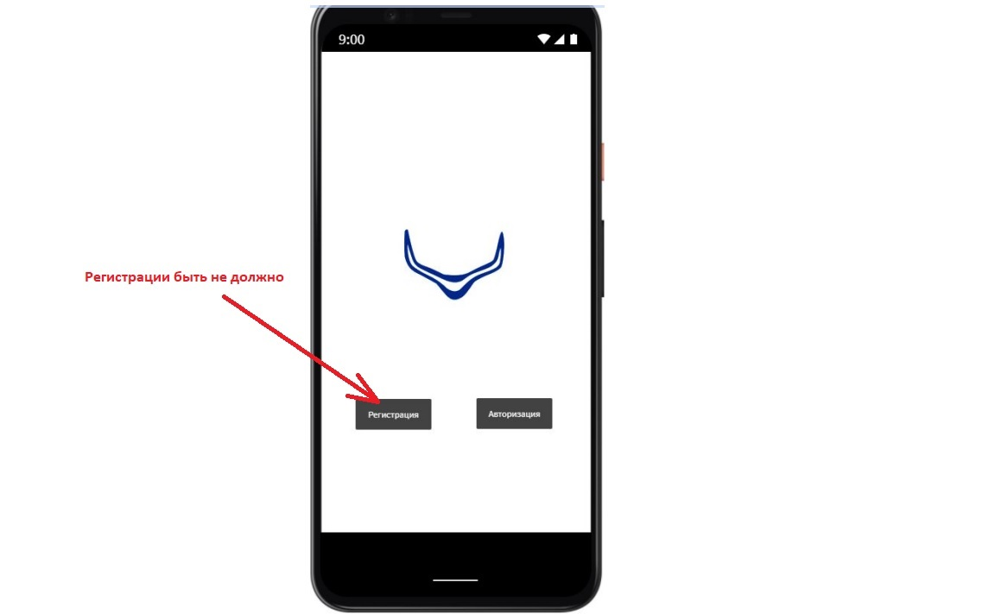
Поправить поля авторизации | Убрать многоточие в подсказках | Normal | Улучшение | 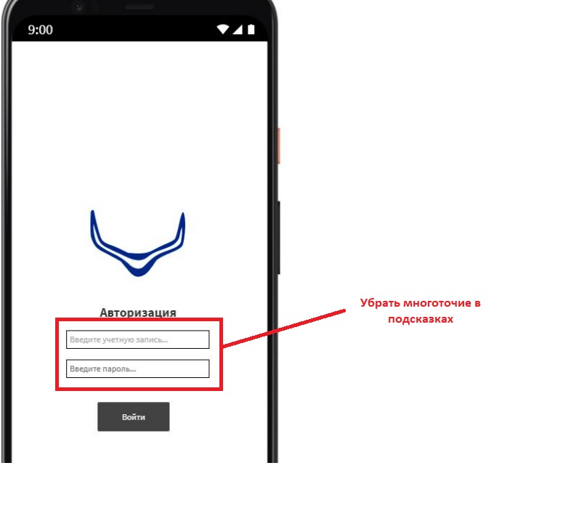
Логотип компании отображается выше середины экрана | Логотип компании должен отобраться в центре экрана | Normal | Ошибка | 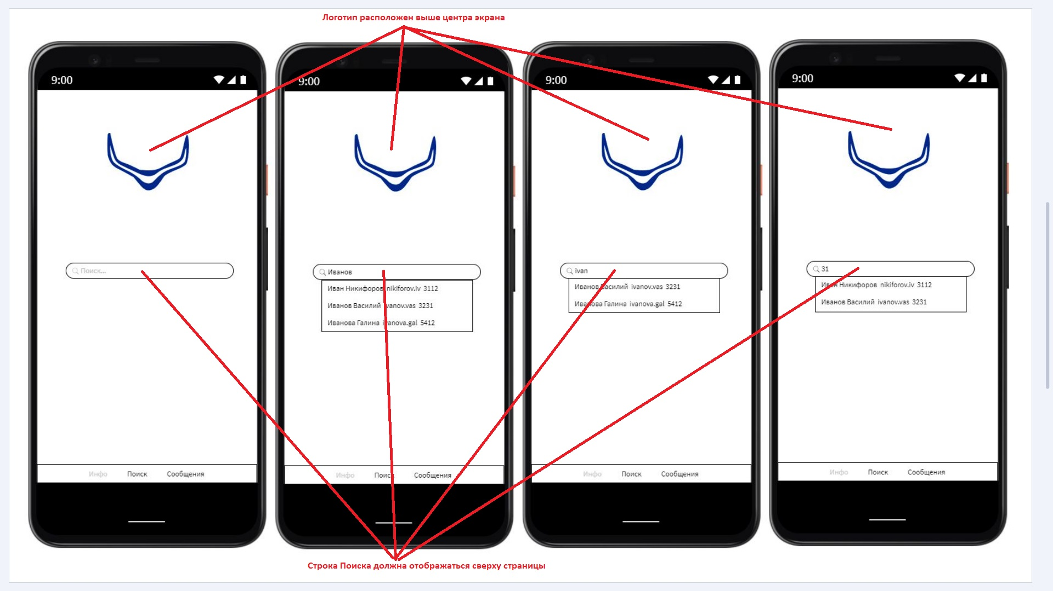
Строка Поиска отображается в центре экрана | Строка Поиска должна располагаться наверху страницы | Normal | Ошибка
При поиске по фамилии и имени отображается некорректный результат | При вводе фаимилии "Иванов" должны отображаться Иванов, Иванова. Вводим Иванов - выдает на выходе Ивана Никифорова, хотя уже после введения "Ивано…" не должен его показывать | Major | Ошибка | 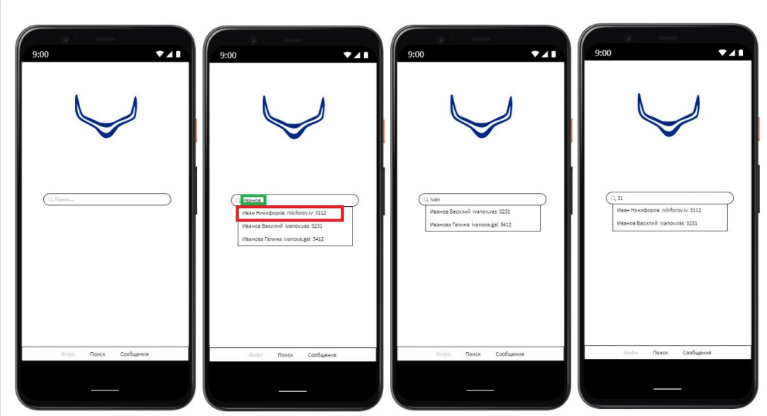
При поиске по добавочному номеру телефона выводятся все номера, в которых присутствует цифра 31 | Необходимо уточнить у аналитика может ли отображаться при поиске по добавочному номеру телефона контакт, чей номер заканчивается вводимыми цифрами (или они встречаются в середине номера) | Normal | Уточнение | 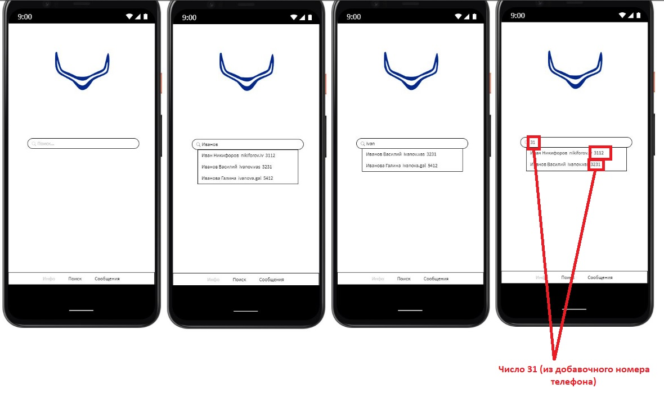
Вкладка "Инфо" активна, в то время как открыта вкладка "Поиск" | Во вкладке "Поиск" внизу страницы отображается активной вкладка "Инфо" | Major | Ошибка | 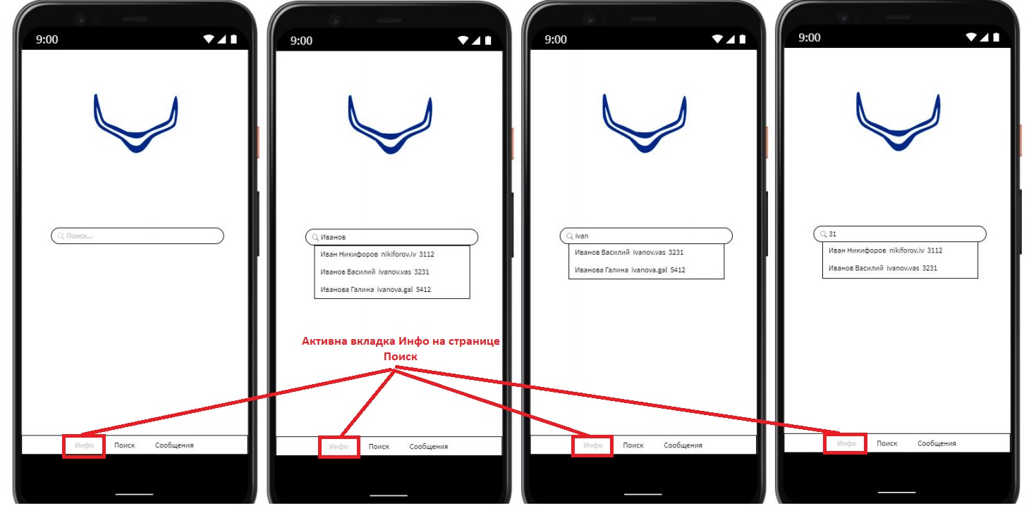
Вкладки указаны в неправильной последовательности | Вкладки должны быть указаны по порядку: Поиск и т.д. | Major | Ошибка | 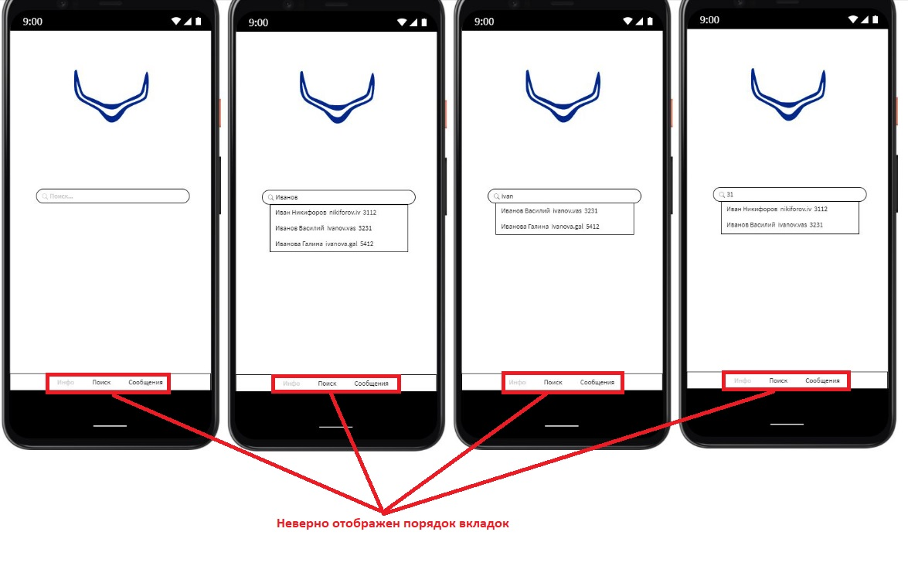
Отсутствует третья вкладка возможности создания системными администраторами каналов официальных уведомлений | Отсутствует третья вкладка для официальных уведомлений и возможность создания системными администраторами каналов | Blocker | Ошибка
Некорректно отображается порядок вкладок в корпоративном чате | Вкладки должны отображаться в порядке очередности: Поиск, Официальные уведомления, Сообщения, Инфо | Critical | Ошибка
Чаты, добавленные в Избранное, должны всегда отображаться сверху | Все чаты (последние и избранные) отображаются в произвольном порядке. Добавить сортировку Избранных контактов либо по последнему сообщению, либо по фамилии, имени | Critical | Ошибка | 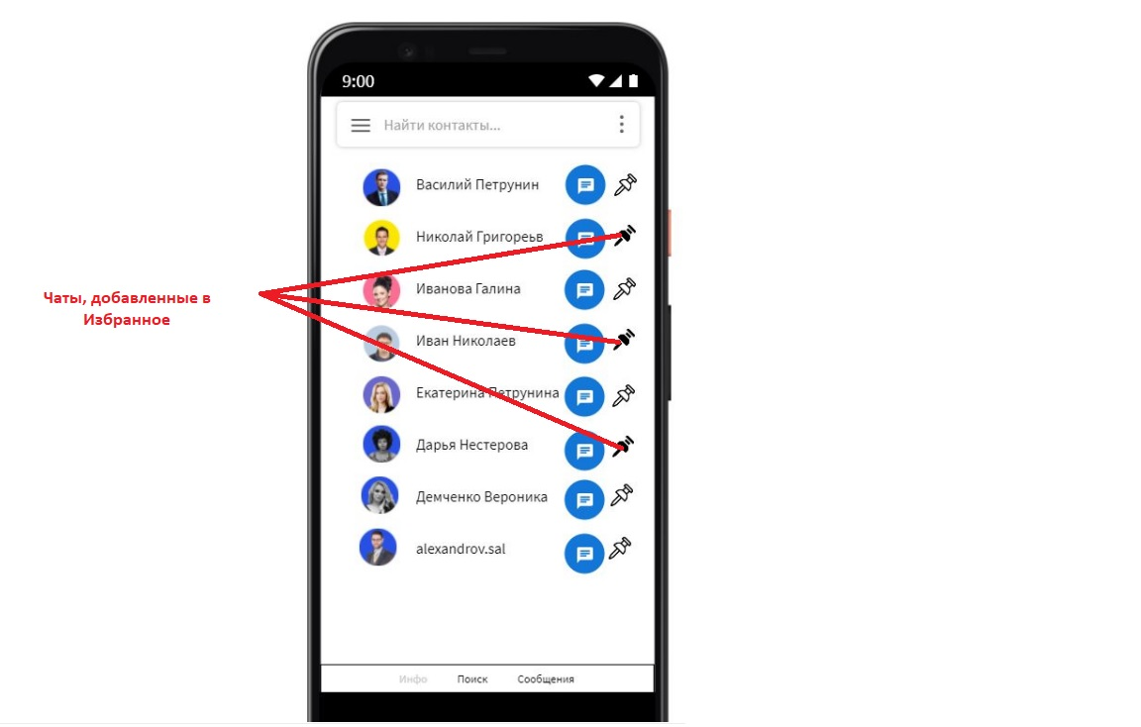
Наличие поисковой строки контактов в верхней части страницы Сообщений | Поиск контактов осуществляется во второй вкладве "Поиск" | Critical | Ошибка | 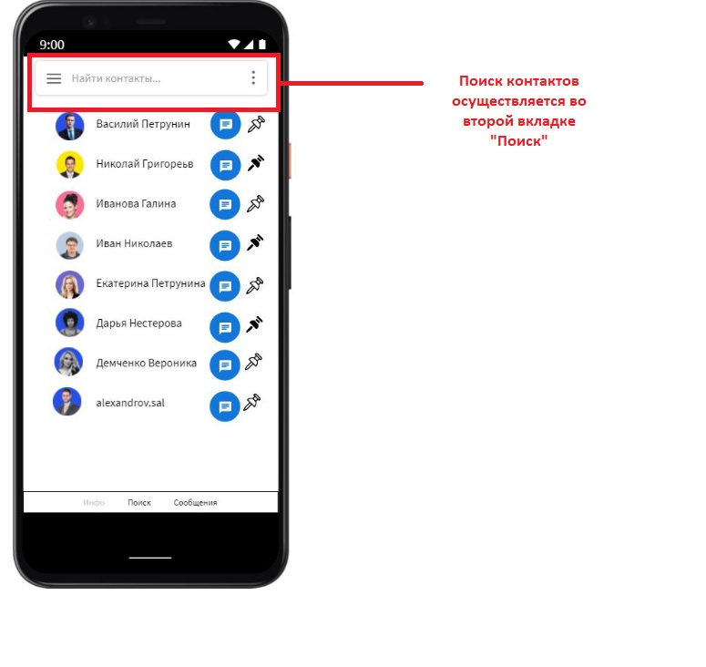
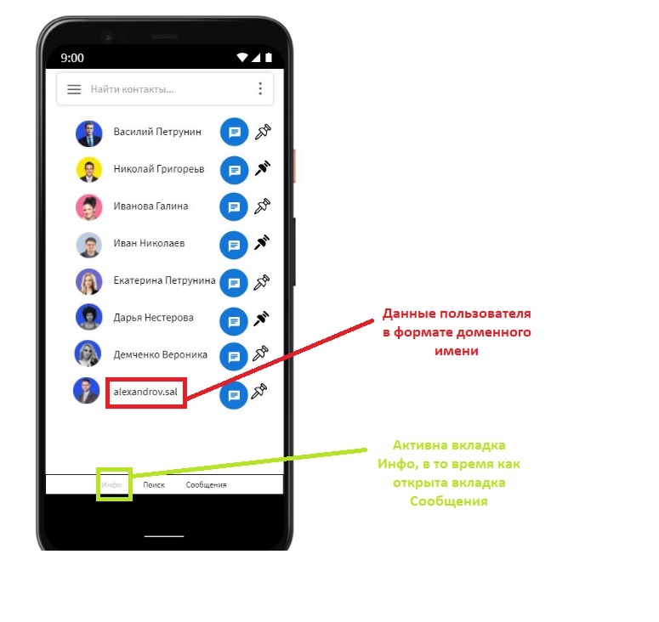
Контакты в чате отображены в формате доменного имени | В чате согласно ТЗ имена пользователей должны отображаться в формате Фамилия, Имя | Critical | Ошибка
В чате во вкладках отображается Инфо как активный | Во вкладке с чатами активной должна быть вкладка Сообщения | Major | Ошибка
Отсутствует сортировка чата | Добавить сортировку чата либо по последнему сообщению, либо по Фамилии, имени | Normal | Улучшение
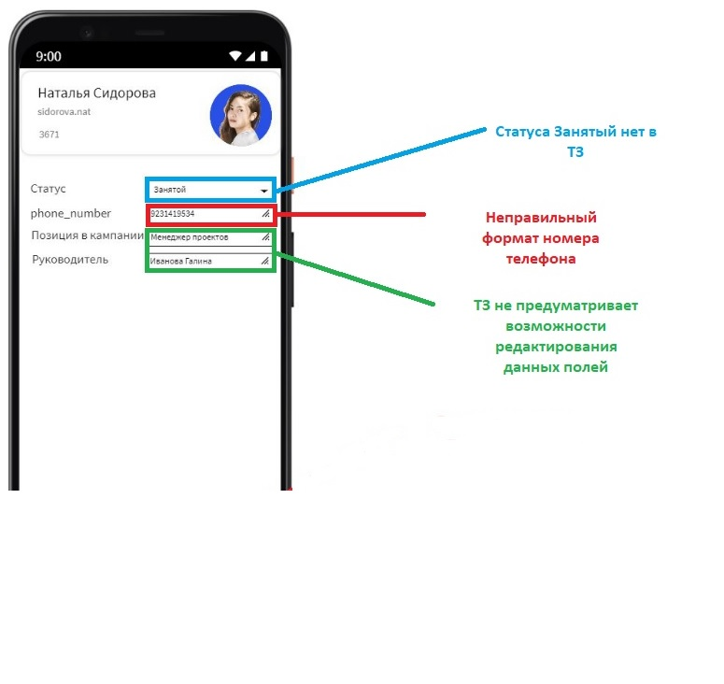
Возможно редактирования всех полей контактных данных пользователя | В ТЗ прописана возможность редактирования только полей "Личного номера телефона" и "Статуса", остальные поля редактироваться пользователем не могут. В данном случае возможно редактирования всех полей контактных данных пользователя, в т.ч. Возможность редактирования полей "Позиция в компании" и "Руководитель" | Critical | Ошибка
В поле статус может отображаться текущий статус в формате: В сети, Занят, Не беспокоить, В отпуске | Неверно указан формат отображения текущего статуса "Занятой", а не "Занят" | Normal | Ошибка
Поле "phone_number" отображается на Eg раскладке | Поле личный номер телефона должно быть заполнено, как и вся форма на русском языке
В поле "Номер телефона" формат номера должен отображаться в корректном для возможного звонка виде, начинаясь с +7, 7, 8 | Указан десятизначный номер телефона, без указания +7, 7 или 8 | Major | Ошибка
Во вкладке Личная информация отображается вкладка Поиск как активная | Вкладка предумострена для размещения информации о себе Инфо, а не для Поиска | Major | Ошибка | 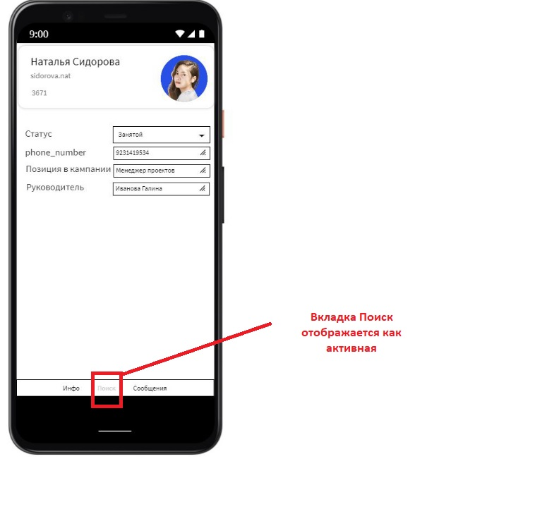
Во вкладках Поиск и Сообщения некорректно указаны данные пользователей | При Поисе пользователей во второй вкладке и в чате (четвертая вкладка) пользователи изначально заведены в базу данных по-разному - Фамилия-Имя, Имя-Фамилия. | Critical | Ошибка | 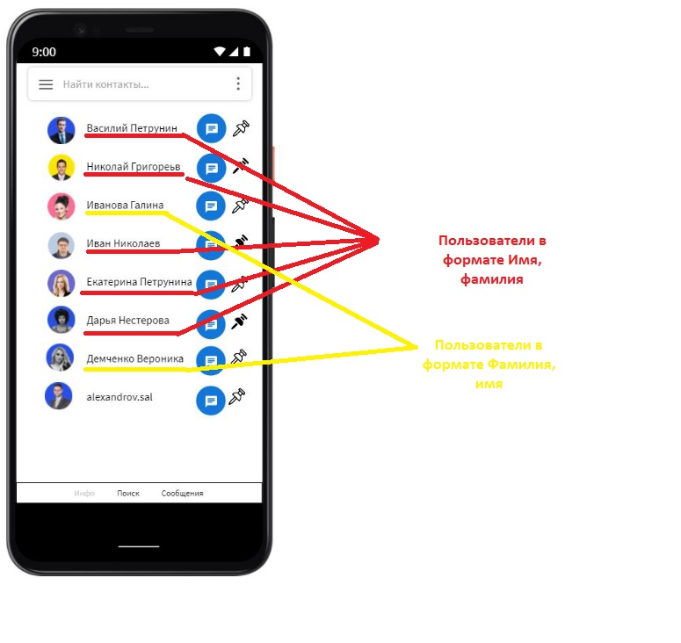 | 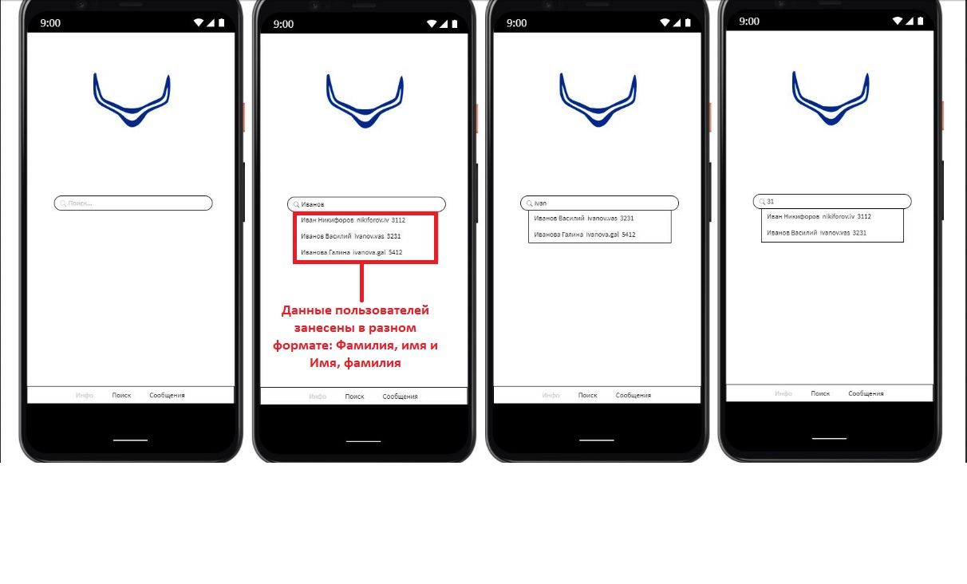

Blocker. Блокирующая ошибка. Она делает невозможной всю последующую работу с программой. Для возобновления работы нужно исправить Blocker.
Critical. Критическая ошибка. Нарушает работу основного функционала. Баг проявляется постоянно и делает невозможным использование основных функций программы.
Major. Существенный баг. Затрудняет работу основного функционала или делает невозможным использование дополнительных функций.
Minor. Незначительный баг. На функционал системы влияет относительно мало, затрудняет использование дополнительных функций. Для обхода этого бага могут быть очевидные пути.
Trivial. Тривиальный баг. Не влияет на функционал проекта, но ухудшает общее впечатление от работы с продуктом.

